EM1 Save the date
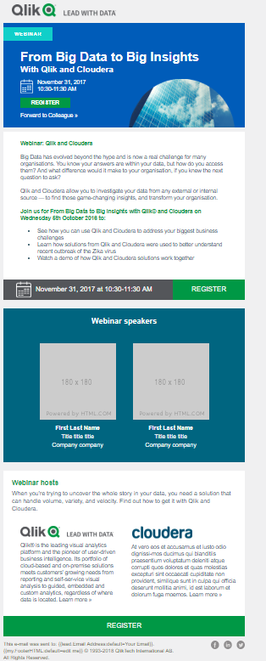
**
 | ENGLISH | TRANSLATION
DO NOT DELETE THIS COLUMN - DO NOT TRANSLATE THIS COLUMN | DO NOT DELETE THIS COLUMN (Enter the English Content here) | PLEASE ADD TRANSLATIONS IN THIS COLUMN. DO NOT TRANSLATE ANYTHING BETWEEN BRACKETS [...] and <...>
EMAIL

From: | [FMM please indicate who you would like email to come from; default is Qlik] | [FMM please indicate who you would like email to come from; default is Qlik]
Return Email Address: | [FMM please indicate the return email address that should be used; MUST BE A REAL EMAIL] | [FMM please indicate the return email address that should be used; MUST BE A REAL EMAIL]

Subject Line A | Webinar: Top 10 BI trends for 2019 | Webinar: Die 10 wichtigsten BI-Trends 2019
Subject Line B | Webinar: What will 2019 bring for BI? | Webinar: Was bringt 2019 für die BI?
Subject Line C
Pre-header:
MASTHEAD
Email Banner | Webinar

[RIGHT TEXT ABOVE BANNER]
Webinar Title | Top BI Trends 2019: The Dawn of Postmodern Analytics | Die wichtigsten BI-Trends 2019: Der Aufstieg postmoderner Analysen
Date & Time | Tuesday, January 15th | Dienstag, 15. Januar
 | Register | Anmelden
 | Forward to a colleague | An Kollegen weiterleiten
[BLOCK 1 – EVENT DESCRIPTION]
Headline: | Top BI Trends 2019: The Dawn of Postmodern Analytics | Die wichtigsten BI-Trends 2019: Der Aufstieg postmoderner Analysen
Body Copy: | Dear [Name], Technology is changing faster than most of us can comprehend – and the digital revolution has put data front-and-center. In the BI world, this has given us unprecedented opportunities, but the market is changing fast. Are you on top of the trends? What will 2019 bring? Join us for our webinar Top BI Trends 2019: The Dawn of Postmodern Analytics, where Qlik® will reveal: • Emerging approaches to AI, data literacy, and embedded analytics • Rising trends in infrastructure, service delivery, and data management • What postmodern analytics will look like – and why we need it now Register now to reserve your spot. | Sehr geehrte(r) [Name], es ist nicht leicht, mit der technologischen Entwicklung Schritt zu halten – doch eins ist klar: die digitale Revolution hat Daten in den Fokus gerückt. Neue Entwicklungen in der BI haben uns beispiellose Möglichkeiten eröffnet, doch der Markt verändert sich rasant. Kennen Sie die aktuellen Trends? Was kommt 2019? Nehmen Sie an unserem Webinar „Die wichtigsten BI-Trends 2019: Der Aufstieg postmoderner Analysen“ teil und erfahren Sie von Qlik®: • neue Konzepte für AI, Datenkompetenz und Embedded Analytics, • wichtige Trends in Infrastruktur, Dienstleistungsbereitstellung und Datenmanagement sowie • was postmoderne Analysen sind – und warum wir sie schnellstmöglich nutzen sollten. Melden Sie sich jetzt an und reservieren Sie Ihren Platz.
 | Top BI Trends 2019: The Dawn of Postmodern Analytics Tuesday, January 15, 2019 | Die wichtigsten BI-Trends 2019: Der Aufstieg postmoderner Analysen Dienstag, 15. Januar 2019
 | <<Button>> Register >> | <<Button>> Anmelden >>

